关系图
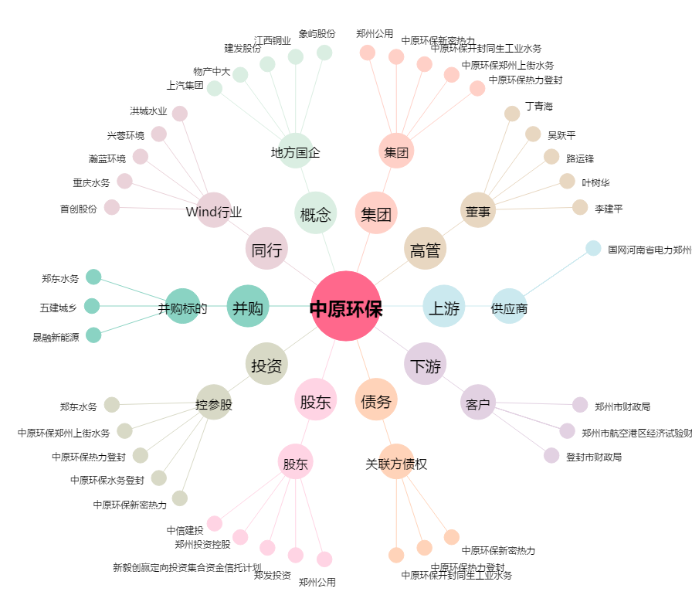
中原环保[000544.SZ] - 关系概览图

